対象施設の概要
【対象施設の概要】

１．天王寺区役所ESCO事業
《天王寺区役所》
(1)施設①名称 | 天王寺区役所
(2)用途 | 庁舎等
(3)施設の場所 | 大阪市天王寺区真法院町20-33
(4)建物概要 | 構造 鉄骨鉄筋コンクリート造
 | 階数 地上7階・地下1階
 | 規模 延床面積 7,071.93平方メートル
 | 竣工 平成8年度（1996年度）
(5)光熱水費 | 約1,500万円（令和4年度～6年度平均）
(6)主な対象設備 | 空調設備
(7)ESCO方式 | ギャランティード・セイビングス

《天王寺区保健福祉センター分館》
(1)施設②名称 | 天王寺区保健福祉センター分館
(2)用途 | 庁舎等（保健福祉センター、保育園）
(3)施設の場所 | 大阪市天王寺区上汐4-3-2
(4)建物概要 | 構造 鉄筋コンクリート造
 | 階数 地上2階
 | 規模 延床面積 1,325.60平方メートル
 | 竣工 昭和46年度（1971年度）
(5)光熱水費 | 約160万円（令和4年度～6年度平均）
(6)主な対象設備 | 照明設備（保育園部分を除く）
(7)ESCO方式 | ギャランティード・セイビングス

２．住吉区役所ESCO事業
(1)施設名称 | 住吉区役所（区役所棟）
(2)用途 | 庁舎等（区役所、保育園）
(3)施設の場所 | 大阪市住吉区南住吉3-15-55
(4)建物概要 | 構造 鉄筋コンクリート造
 | 階数 地上5階・地下1階
 | 規模 延床面積 11,393.50平方メートル
 | 竣工 平成19年度（2007年度）
(5)光熱水費 | 約2,900万円（令和4年度～6年度平均）
(6)主な対象設備 | 空調設備、照明設備、中央監視装置
 | （保育園部分を除く）
(7)ESCO方式 | ギャランティード・セイビングス、
 | シェアード・セイビングスの両方について検討

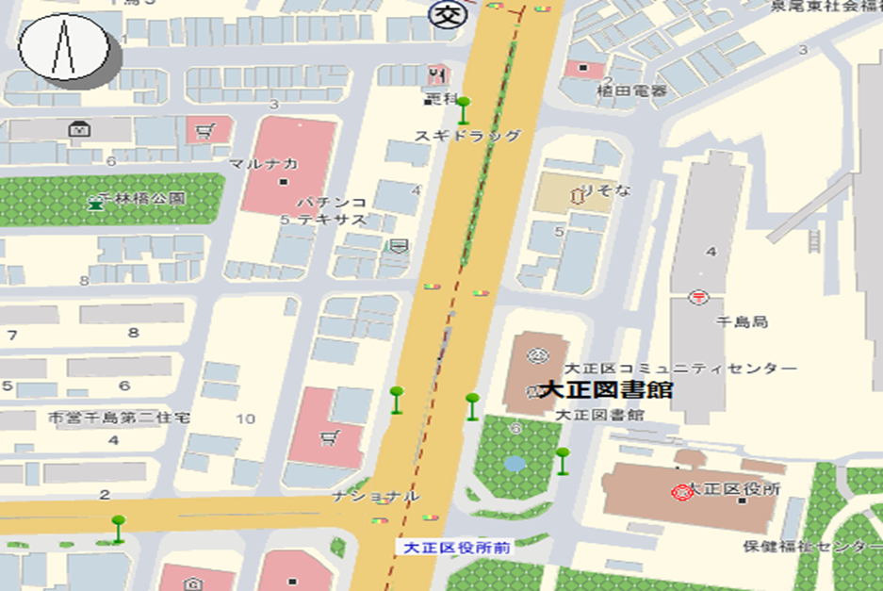

調査報告書①a
 |  |  |  |  |  |  |  |  |  | 天王寺区役所・分館
 |  |  |  | 調査報告書①-a |  |  |  |  |  |  | （ギャランティード・セイビングス契約）
改修提案項目一覧表
 |  |  |  |  |  |  |  |  |  |  | （消費税込み）
改修提案項目 |  | 電気・ガス・水等 |  |  | 1次エネルギーベース量 |  | 二酸化炭素ベース量 |  | 年間削減 予定額 | 工事他投資額 | 単純 回収年

 |  |  |  |  | (MJ／年) |  | (kg-CO2／年)
 |  | 種別 | 年間削減量 |  | 削減量 | 削減率 | 削減量 | 削減率 | A | B | B/A
 |  |  |  |  | MJ／年 | ％ | kg-CO2／年 | ％ | 円／年 | 円 | 年
天王寺区役所 |  |  |  |  |  | 0.00 |  | 0.00 |  |  | 0.0
 |  |  |  |  |  | 0.00 |  | 0.00 |  |  | 0.0
改修提案項目毎に記入してください。
 |  |  |  |  |  | 0.00 |  | 0.00 |  |  | 0.0
 |  |  |  |  |  | 0.00 |  | 0.00 |  |  | 0.0
 |  |  |  |  |  | 0.00 |  | 0.00 |  |  | 0.0
 |  |  |  |  |  | 0.00 |  | 0.00 |  |  | 0.0
 |  |  |  |  |  | 0.00 |  | 0.00 |  |  | 0.0
 | 小計 | － | － | － | 0 | 0.00 | 0 | 0.00 | 0 | 0 | 0.0
保健福祉センター |  |  |  |  |  | 0.00 |  | 0.00 |  |  | 0.0
 |  |  |  |  |  | 0.00 |  | 0.00 |  |  | 0.0
 |  |  |  |  |  | 0.00 |  | 0.00 |  |  | 0.0
 | 小計 | － | － | － | 0 | 0.00 | 0 | 0.00 | 0 | 0 | 0.0
計 |  | － | － | － | 0 | 0.00 | 0 | 0.00 | 0 | 0 | 0.0

（注）削減率は小数点以下第３位を四捨五入、単純回収年は小数点以下第２位を四捨五入、その他は小数点以下第１位を四捨五入すること。

・後日、大阪市役所でのヒアリングまでに提出してください。

調査報告書②a
 |  |  | 調査報告書②-a |  |  |  |  |  | 住吉区役所
改修提案項目一覧表 |  |  |  |  |  |  |  |  |  | （ギャランティード・セイビングス契約）

補助金無し |  |  |  |  |  |  |  |  |  | （消費税込み）
改修提案項目 | 電気・ガス・水等 |  |  | 1次エネルギーベース量 |  | 二酸化炭素ベース量 |  | 年間削減 予定額 | 工事他投資額 | 単純 回収年

 |  |  |  | (MJ／年) |  | (kg-CO2／年)
 | 種別 | 年間削減量 |  | 削減量 | 削減率 | 削減量 | 削減率 | A | B | B/A
 |  |  |  | MJ／年 | ％ | kg-CO2／年 | ％ | 円／年 | 円 | 年
 |  |  |  |  | 0.00 |  | 0.00 |  |  | 0.0
 |  |  |  |  | 0.00 |  | 0.00 |  |  | 0.0
改修提案項目毎に記入してください。
 |  |  |  |  | 0.00 |  | 0.00 |  |  | 0.0
 |  |  |  |  | 0.00 |  | 0.00 |  |  | 0.0
 |  |  |  |  | 0.00 |  | 0.00 |  |  | 0.0
 |  |  |  |  | 0.00 |  | 0.00 |  |  | 0.0
 |  |  |  |  | 0.00 |  | 0.00 |  |  | 0.0
 |  |  |  |  | 0.00 |  | 0.00 |  |  | 0.0
計 | － | － |  | 0 | 0.00 | 0 | 0.00 | 0 | 0 | 0.0

補助金有り（目標とする補助メニューを記入） |  |  |  |  |  |  |  |  |  | （消費税込み）
改修提案項目 | 電気・ガス・水等 |  |  | 1次エネルギーベース量 |  | 二酸化炭素ベース量 |  | 年間削減 予定額 | 工事他投資額 | 単純 回収年

 |  |  |  | (MJ／年) |  | (kg-CO2／年)
 | 種別 | 年間削減量 |  | 削減量 | 削減率 | 削減量 | 削減率 | A | B | B/A
 |  |  |  | MJ／年 | ％ | kg-CO2／年 | ％ | 円／年 | 円 | 年
 |  |  |  |  | 0.00 |  | 0.00 |  |  | 0.0
 |  |  |  |  | 0.00 |  | 0.00 |  |  | 0.0
改修提案項目毎に記入してください。
 |  |  |  |  | 0.00 |  | 0.00 |  |  | 0.0
 |  |  |  |  | 0.00 |  | 0.00 |  |  | 0.0
 |  |  |  |  | 0.00 |  | 0.00 |  |  | 0.0
 |  |  |  |  | 0.00 |  | 0.00 |  |  | 0.0
 |  |  |  |  | 0.00 |  | 0.00 |  |  | 0.0
 |  |  |  |  | 0.00 |  | 0.00 |  |  | 0.0
計 | － | － |  | 0 | 0.00 | 0 | 0.00 | 0 | 0 | 0.0
（注）削減率は小数点以下第３位を四捨五入、単純回収年は小数点以下第２位を四捨五入、その他は小数点以下第１位を四捨五入すること。

・後日、大阪市役所でのヒアリングまでに提出してください。

調査報告書③a
 |  |  | 調査報告書③-a |  |  |  |  |  | 住吉区役所
改修提案項目一覧表 |  |  |  |  |  |  |  |  |  | （シェアード・セイビングス契約）

補助金無し |  |  |  |  |  |  |  |  |  | （消費税込み）
改修提案項目 | 電気・ガス・水等 |  |  | 1次エネルギーベース量 |  | 二酸化炭素ベース量 |  | 年間削減 予定額 | 工事他投資額 | 単純 回収年

 |  |  |  | (MJ／年) |  | (kg-CO2／年)
 | 種別 | 年間削減量 |  | 削減量 | 削減率 | 削減量 | 削減率 | A | B | B/A
 |  |  |  | MJ／年 | ％ | kg-CO2／年 | ％ | 円／年 | 円 | 年
 |  |  |  |  | 0.00 |  | 0.00 |  |  | 0.0
 |  |  |  |  | 0.00 |  | 0.00 |  |  | 0.0
改修提案項目毎に記入してください。
 |  |  |  |  | 0.00 |  | 0.00 |  |  | 0.0
 |  |  |  |  | 0.00 |  | 0.00 |  |  | 0.0
 |  |  |  |  | 0.00 |  | 0.00 |  |  | 0.0
 |  |  |  |  | 0.00 |  | 0.00 |  |  | 0.0
 |  |  |  |  | 0.00 |  | 0.00 |  |  | 0.0
 |  |  |  |  | 0.00 |  | 0.00 |  |  | 0.0
計 | － | － |  | 0 | 0.00 | 0 | 0.00 | 0 | 0 | 0.0

補助金有り（目標とする補助メニューを記入） |  |  |  |  |  |  |  |  |  | （消費税込み）
改修提案項目 | 電気・ガス・水等 |  |  | 1次エネルギーベース量 |  | 二酸化炭素ベース量 |  | 年間削減 予定額 | 工事他投資額 | 単純 回収年

 |  |  |  | (MJ／年) |  | (kg-CO2／年)
 | 種別 | 年間削減量 |  | 削減量 | 削減率 | 削減量 | 削減率 | A | B | B/A
 |  |  |  | MJ／年 | ％ | kg-CO2／年 | ％ | 円／年 | 円 | 年
 |  |  |  |  | 0.00 |  | 0.00 |  |  | 0.0
 |  |  |  |  | 0.00 |  | 0.00 |  |  | 0.0
改修提案項目毎に記入してください。
 |  |  |  |  | 0.00 |  | 0.00 |  |  | 0.0
 |  |  |  |  | 0.00 |  | 0.00 |  |  | 0.0
 |  |  |  |  | 0.00 |  | 0.00 |  |  | 0.0
 |  |  |  |  | 0.00 |  | 0.00 |  |  | 0.0
 |  |  |  |  | 0.00 |  | 0.00 |  |  | 0.0
 |  |  |  |  | 0.00 |  | 0.00 |  |  | 0.0
計 | － | － |  | 0 | 0.00 | 0 | 0.00 | 0 | 0 | 0.0
（注）削減率は小数点以下第３位を四捨五入、単純回収年は小数点以下第２位を四捨五入、その他は小数点以下第１位を四捨五入すること。

・後日、大阪市役所でのヒアリングまでに提出してください。

